DSSP
EXAMPLE - CREATE BARCODE EAN-13
STT | TÊN SẢN PHẨM | ĐVT | KHỐI LƯỢNG | MÃ QUỐC GIA (3 SỐ) | MÃ DOANH NGHIỆP (4 SỐ) | MÃ SẢN PHẨM (5 SỐ) | MÃ SỐ HOÀN CHỈNH (CHƯA CÓ SỐ KIỂM TRA Ở CUỐI) | MÃ VẠCH BARCODE EAN-13
1 | Sản phẩm 1 | Thùng | 250g | 893 | 1234 | 11111 | 893123411111 | 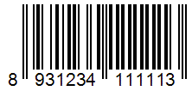
2 | Sản phẩm 2 | Hộp | 500g | 893 | 1234 | 11112 | 893123411112 | 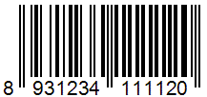
3 | Sản phẩm 3 | Túi | 250g | 893 | 1234 | 11113 | 893123411113 | 